Лист1
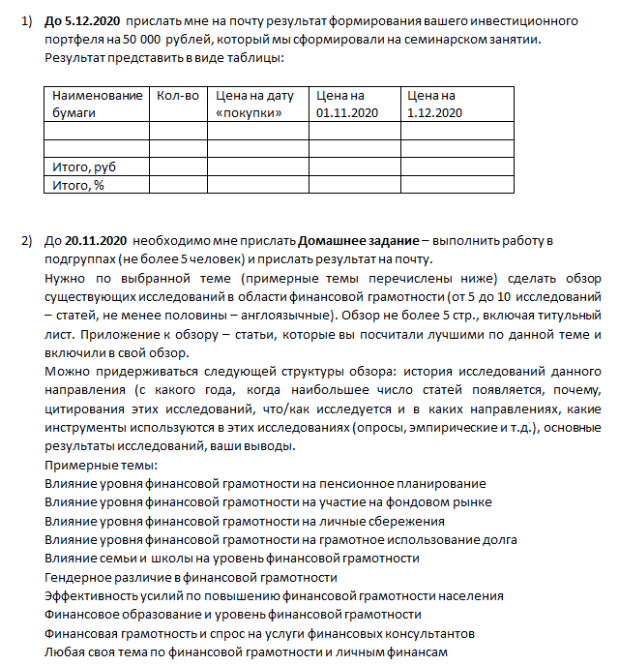
Влияние уровня финансовой грамотности на пенсионное планирование | Чебина, Ефремова, Кирток, Свирский, Кроливецкая
Влияние уровня финансовой грамотности на участие на фондовом рынке | Тима волкофф
Влияние уровня финансовой грамотности на личные сбережения | Габов, Анкудинов, Хоробрых, Гукасян, Филлиппова
Влияние уровня финансовой грамотности на грамотное использование долга | Пигасова, Должанских, Еловикова, Лекомцев, Дроздов
Влияние семьи и школы на уровень финансовой грамотности | Гуляева, Колупаева, Завгородних, Мицкевич
Гендерное различие в финансовой грамотности | Белина, Тахаева, Замилова,Ивченкова, Кашинский
Эффективность усилий по повышению финансовой грамотности населения | Капустин, Мокеев, Спешилов, Глухов и Димон
Финансовое образование и уровень финансовой грамотности | Чепоков, Ануфриев
Финансовая грамотность и спрос на услуги финансовых консультантов | Денисов, Шварев
Гендерные различия в личных финансах | Бисерова, Векшегонова, Куляпин, Макарова
финансовая грамотность и взаимоотношения с кредитными организациями | Бородина, Гилева
Финансовая грамотность населения, как индикатор уровня жизни населения | Вяткин, Манагадзе, Фокина, Вдовина
Любая своя тема по финансовой грамотности и личным финансам
Любая своя тема по финансовой грамотности и личным финансам
Любая своя тема по финансовой грамотности и личным финансам

